Feuil1
 | Déphasage au décollage lors d'une CAP en contrarotative (minutes)
 |  |  |  |  |  |  |  |  |  |  |  |  |  | temps au tour en fonction de la longueur de la CAP
 |  |  |  |  |  |  |  |  |  |  |  |  | km | 60 | 70 | 80 | 90 | 100 | 110 | 120 | 130 | 140 | 150
 |  |  |  |  | Vitesse de croisière: |  |  |  | 860 | km/h |  |  | min | 9.8 | 11.2 | 12.6 | 14.0 | 15.4 | 16.8 | 18.2 | 19.6 | 21.0 | 22.4
 |  | Temps nécessaire pour effectuer un 180°: |  |  |  |  |  |  | 44 | secondes
 |  |  |  |  | Rayon de Virage |  |  |  | 3.36 | km
 |  |  |  |  |  |  |  |  |  |  |  |  | Cas #1 |  |  |  |  |  |  |  | Cas #2

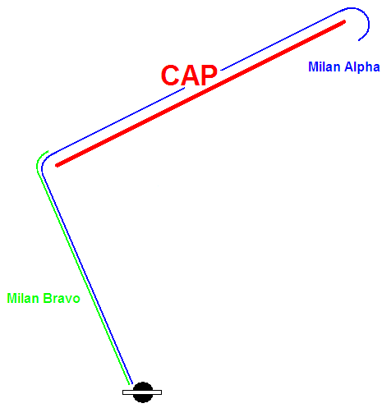
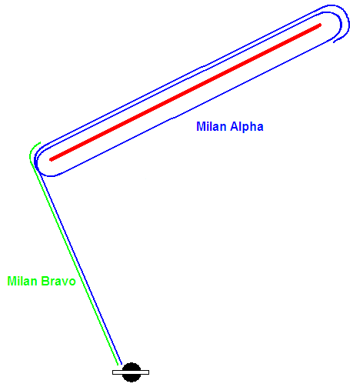

 |  | Déphasage en fonction de la longueur de la CAP (cas #1)
 | km | 60 | 70 | 80 | 90 | 100 | 110 | 120 | 130 | 140 | 150
 | min | 4.9 | 5.6 | 6.3 | 7.0 | 7.7 | 8.4 | 9.1 | 9.8 | 10.5 | 11.2

 |  | Déphasage en fonction de la longueur de la CAP (cas #2)
 | km | 60 | 70 | 80 | 90 | 100 | 110 | 120 | 130 | 140 | 150
 | min | 14.8 | 16.9 | 19.0 | 21.0 | 23.1 | 25.2 | 27.3 | 29.4 | 31.5 | 33.6

 |  |  |  |  |  |  |  |  |  |  |  |  | Cas #3

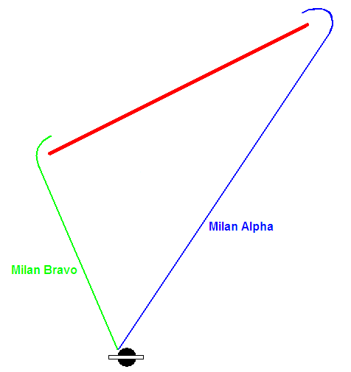
 | Point de sortie (km) | 100 | Longueur de la CAP (km)
 |  |  | 60 | 70 | 80 | 90 | 100 | 110 | 120 | 130 | 140 | 150
 | Point d'entrée de CAP (km) | 50 | 3.9 | 3.8 | 3.8 | 3.7 | 3.7 | 3.6 | 3.6 | 3.6 | 3.6 | 3.5
 |  | 60 | 3.1 | 3.1 | 3.0 | 3.0 | 2.9 | 2.9 | 2.9 | 2.9 | 2.9 | 2.8
 |  | 70 | 2.3 | 2.3 | 2.3 | 2.2 | 2.2 | 2.2 | 2.2 | 2.2 | 2.2 | 2.1
 |  | 80 | 1.5 | 1.5 | 1.5 | 1.5 | 1.5 | 1.5 | 1.5 | 1.4 | 1.4 | 1.4
 |  | 90 | 0.8 | 0.8 | 0.8 | 0.7 | 0.7 | 0.7 | 0.7 | 0.7 | 0.7 | 0.7
 |  | 100 | 0.0 | 0.0 | 0.0 | 0.0 | 0.0 | 0.0 | 0.0 | 0.0 | 0.0 | 0.0
 |  | 110 | -0.8 | -0.8 | -0.8 | -0.7 | -0.7 | -0.7 | -0.7 | -0.7 | -0.7 | -0.7
 |  | 120 | -1.5 | -1.5 | -1.5 | -1.5 | -1.5 | -1.5 | -1.5 | -1.5 | -1.4 | -1.4
 |  | 130 | -2.3 | -2.3 | -2.3 | -2.2 | -2.2 | -2.2 | -2.2 | -2.2 | -2.2 | -2.2
 |  | 140 | -3.1 | -3.1 | -3.0 | -3.0 | -3.0 | -2.9 | -2.9 | -2.9 | -2.9 | -2.9
 |  | 150 | -3.9 | -3.9 | -3.8 | -3.7 | -3.7 | -3.7 | -3.7 | -3.6 | -3.6 | -3.6

 |  |  |  |  |  |  |  |  |  |  |  |  | Cas #4

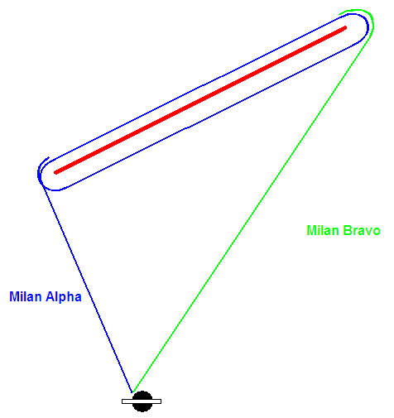
TBC | Point de sortie (km) | 100 | Longueur de la CAP (km)
TBC |  |  | 60 | 70 | 80 | 90 | 100 | 110 | 120 | 130 | 140 | 150
TBC | Point d'entrée de CAP (km) | 50 | 5.9 | 7.4 | 8.9 | 10.3 | 11.7 | 13.2 | 14.6 | 16.0 | 17.5 | 18.9
TBC |  | 60 | 6.7 | 8.2 | 9.6 | 11.1 | 12.5 | 13.9 | 15.3 | 16.7 | 18.1 | 19.6
TBC |  | 70 | 7.5 | 9.0 | 10.4 | 11.8 | 13.2 | 14.6 | 16.0 | 17.4 | 18.9 | 20.3
TBC |  | 80 | 8.3 | 9.7 | 11.1 | 12.5 | 14.0 | 15.4 | 16.8 | 18.2 | 19.6 | 21.0
TBC |  | 90 | 9.1 | 10.5 | 11.9 | 13.3 | 14.7 | 16.1 | 17.5 | 18.9 | 20.3 | 21.7
TBC |  | 100 | 9.8 | 11.2 | 12.6 | 14.0 | 15.4 | 16.8 | 18.2 | 19.6 | 21.0 | 22.4
TBC |  | 110 | 10.6 | 12.0 | 13.4 | 14.8 | 16.2 | 17.6 | 18.9 | 20.3 | 21.7 | 23.1
TBC |  | 120 | 11.4 | 12.8 | 14.1 | 15.5 | 16.9 | 18.3 | 19.7 | 21.1 | 22.5 | 23.8
TBC |  | 130 | 12.2 | 13.5 | 14.9 | 16.3 | 17.6 | 19.0 | 20.4 | 21.8 | 23.2 | 24.6
TBC |  | 140 | 13.0 | 14.3 | 15.7 | 17.0 | 18.4 | 19.8 | 21.1 | 22.5 | 23.9 | 25.3
TBC |  | 150 | 13.8 | 15.1 | 16.4 | 17.8 | 19.1 | 20.5 | 21.9 | 23.3 | 24.6 | 26.0

Feuil2
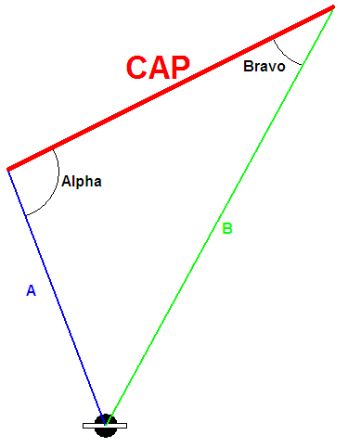

 |  | A | B | CAP
 |  | 50 | 100 | 60

Alpha: | 130.54160187 | °
Bravo: | 22.331645009
Charly: | 27.126753117

